Лист1
ID ошибки | Заголовок ошибки | Шаги воспроизведения | Фактический результат | Ожидаемый результат | Окружение | Вложения | Тип ошибки | Приоритетность(1, 2, 3) | Дата обнаружения | Статус
1 | Неполноценное открытие формы. Отсутствие возможности сохранить маршрут. | 1)Запустить приложение; 2)Обратить внимание на размер формы. 3) Обнаружить, что форма открывается не до конца. | Форма не открывается до конца, нет возможности сохранить маршрут | Форма должна открываться на весь экран у любого устройства | Тестовая среда | 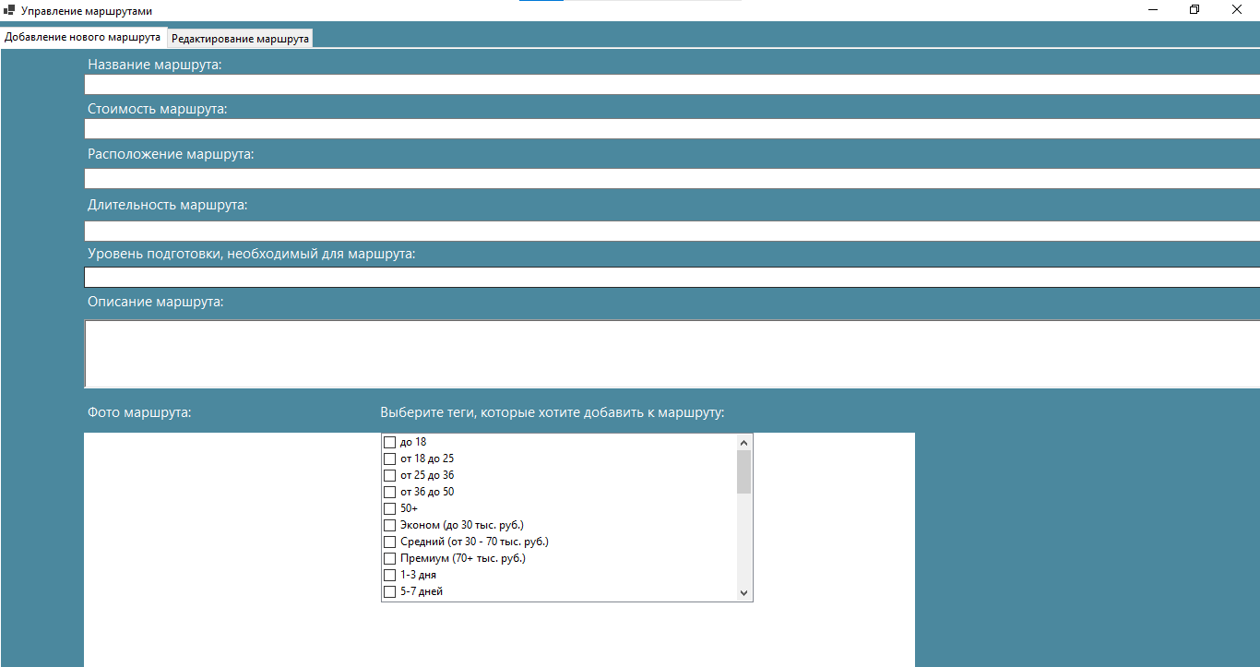 | Визуальная ошибка | 2 | 10.05 | Отправлено на доработку
1 | Неполноценное открытие формы. Отсутствие возможности регистрации | 1)Запустить приложение; 2)Обратить внимание на размер формы. 3) Обнаружить, что форма открывается не до конца. | Форма не открывается до конца, нет возможности зарегистрироваться | Форма должна открываться на весь экран у любого устройства, чтобы можно было зарегистрироваться | Тестовая среда | 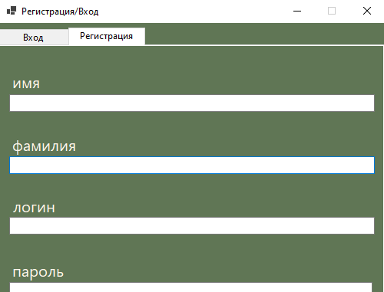 | Визуальная ошибка | 2 | 13.05 | Отправлено на доработку
2 | При желании зайти без пароля, говорится, что нет такого пользователя, хотя может он и есть | 1)Запустить приложение; 2) Ввести логин. 3)Нажать на кнопку «Войти». 4) Увидеть надпись «Нет такого пользователя» | Выводится «Нет такого пользователя» | Должно выводиться «Вы не ввели пароль» | Тестовая среда | 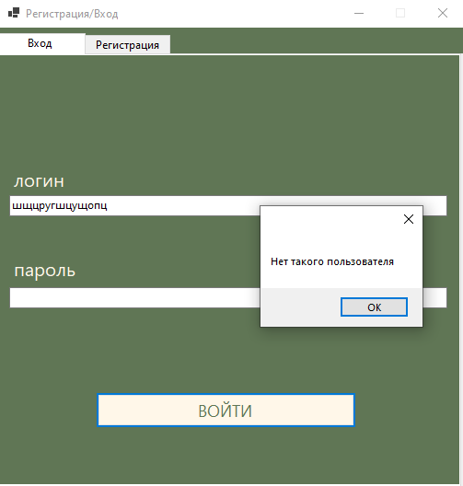 | Логическая ошибка | 1 | 13.05 | Отправлено на доработку
2 | При желании зайти без логина, говорится, что нет такого пользователя, хотя может он и есть | 1)Запустить приложение; 2) Ввести пароль. 3)Нажать на кнопку «Войти». 4) Увидеть надпись «Нет такого пользователя» | Выводится «Нет такого пользователя» | Должно выводиться «Вы не ввели логин» | Тестовая среда | 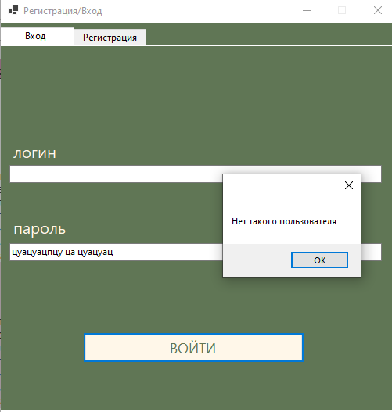 | Логическая ошибка | 1 | 13.05 | Отправлено на доработку
2 | При желании зайти зарегистрироваться с пустыми строчками, говорится, что не надёжный пароль. | 1)Запустить приложение; 2)Нажать на кнопку «Зарегистрироваться». 3) Увидеть надпись «Не надёжный пароль» | Выводится «Не надёжный пароль» | Должно выводиться «Заполните поля» | Тестовая среда | 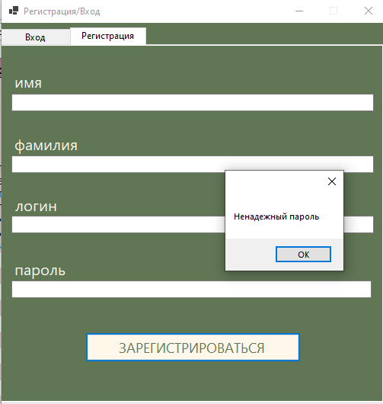 | Логическая ошибка | 1 | 13.05 | Отправлено на доработку
2 | При желании зайти зарегистрироваться с заполненными полями, вылезает ошибка «Не надёжный пароль» | 1)Запустить приложение; 2) Заполнить поля 3) Нажать «Зарегистрироваться» 4) Увидеть «Не надёжный пароль» | Выводится «Не надёжный пароль» | Должно выводиться « Неправильный пароль, он должен содержать...» | Тестовая среда | 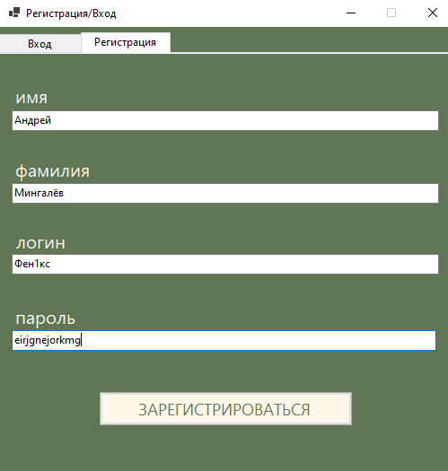 | Логическая ошибка | 1 | 13.05 | Отправлено на доработку

